상품제안서
클라우망 와플바스 비치타올 40수 400g | 상품코드: F06196

 |  |  |  |  |  |  | 02-412-0044 | www.easy1.co.kr
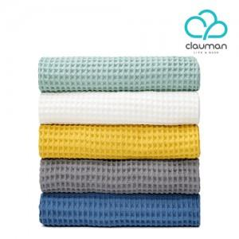

【상세/제작정보】 | 자수 비용은 기본 글자 15자 기준 단가이며, 난이도, 글자수, 색상에 따라 단가 변동 될 수 있으므로 문의 주시기 바랍니다.

【인쇄/포장옵션】 | 자수 / 포장지포장

【공급단가】 | 수량 | 50~ | 100~ | 500~ | 1,000~ | 2,000~
*VAT별도 | 단가 | 14,370원 | 13,840원 | 13,310원 | 12,780원 | 12,460원

【상품 URL】 | http://www.easy1.co.kr/src/goods_detail.php?gdno=6196

